상품제안서
ST-394 마카롱원형손거울 흑색,핑크-[단종] | 상품코드: F02182

 |  |  |  |  |  |  | 02-412-0044 | www.easy1.co.kr
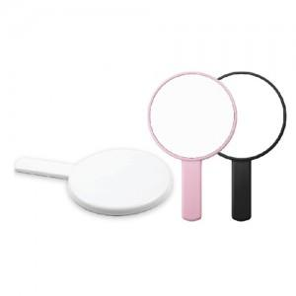

【상세/제작정보】 | 국내제작 국산제품입니다(중국산X) 200개이하는 추가인쇄비용이 있습니다.

【인쇄/포장옵션】 | 실크 / 포장지포장

【공급단가】 | 수량 | 100~ | 300~ | 500~ | 1,000~ | 3,000~
*VAT별도 | 화이트 | 1,800원 | 1,740원 | 1,680원 | 1,620원 | 1,560원
 | 핑크 | 1,800원 | 1,740원 | 1,680원 | 1,620원 | 1,560원
 | 블랙 | 2,250원 | 2,170원 | 2,100원 | 2,020원 | 1,950원

【상품 URL】 | https://www.easy1.co.kr:443/src/goods_detail.php?gdno=2182

